(Original) Superficie reforesta
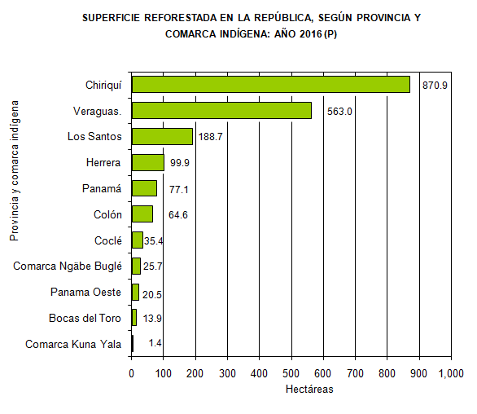
Cuadro 1. SUPERFICIE REFORESTADA EN LA REPÚBLICA, SEGÚN PROVINCIA
Y COMARCA INDÍGENA: AÑOS 2012-16

Subrayado en color Amarillo las Comarcas Indígenas presentes en este documento
Provincia y comarca indígena | Superficie reforestada (hectáreas)
 | 2012 | 2013 | 2014 | 2015 | 2016 (P)

TOTAL | 3,286.6 | 1,329.9 | 273.1 | 567.0 | 1,960.9
Bocas del Toro | 47.9 | 221.2 | 70.8 | 6.4 | 13.9
Coclé | 76.8 | 94.2 | 10.3 | - | 35.4
Colón | 7.0 | 187.0 | … | … | 64.6
Chiriquí | 48.3 | 396.1 | 66.6 | 106.5 | 870.9
Darién | 2,021.4 | … | … | … | …
Herrera | 29.2 | 68.1 | 2.1 | - | 99.9
Los Santos | 9.6 | 4.2 | 17.8 | 15.7 | 188.7
Panamá | 1,039.3 | 46.0 | 0.6 | … | 77.1
Panama Oeste | .. | .. | 6.0 | 5.3 | 20.5
Veraguas. | 7.3 | 281.1 | 74.0 | 432.8 | 563.0
Comarca Kuna Yala | … | … | … | … | 1.4
Comarca Ngäbe Buglé | … | 32.0 | 25.0 | 0.5 | 25.7

.. Dato no aplicable al grupo o categoría.
… Información no disponible.
- Cantidad nula o cero.
(P) Cifras preliminares.
Fuente: Dirección de Gestión Integrada de Cuencas Hidrográficas, Ministerio de Ambiente (MIAMBIENTE).

Superficie reforesta
Cuadro 1. SUPERFICIE REFORESTADA EN LA REPÚBLICA, SEGÚN PROVINCIA Y COMARCA INDÍGENA: AÑOS 2012-16
Fuente: Dirección de Gestión Integrada de Cuencas Hidrográficas, Ministerio de Ambiente (MIAMBIENTE).
Provincia | Año | Superficie
Bocas del Toro | 2012 | 47.86
Coclé | 2012 | 76.78
Colón | 2012 | 6.98
Chiriquí | 2012 | 48.32
Darién | 2012 | 2021.41
Herrera | 2012 | 29.15
Los Santos | 2012 | 9.57
Panamá | 2012 | 1039.27
Panama Oeste | 2012
Veraguas. | 2012 | 7.3
Comarca Kuna Yala | 2012
Comarca Ngäbe Buglé | 2012
Bocas del Toro | 2013 | 221.17
Coclé | 2013 | 94.23
Colón | 2013 | 187
Chiriquí | 2013 | 396.08
Darién | 2013
Herrera | 2013 | 68.12
Los Santos | 2013 | 4.22
Panamá | 2013 | 46
Panama Oeste | 2013
Veraguas. | 2013 | 281.06
Comarca Kuna Yala | 2013
Comarca Ngäbe Buglé | 2013 | 32
Bocas del Toro | 2014 | 70.8
Coclé | 2014 | 10.31
Colón | 2014
Chiriquí | 2014 | 66.59
Darién | 2014
Herrera | 2014 | 2.09
Los Santos | 2014 | 17.8
Panamá | 2014 | 0.57
Panama Oeste | 2014 | 5.97
Veraguas. | 2014 | 73.96
Comarca Kuna Yala | 2014
Comarca Ngäbe Buglé | 2014 | 25
Bocas del Toro | 2015 | 6.35
Coclé | 2015
Colón | 2015
Chiriquí | 2015 | 106.48
Darién | 2015
Herrera | 2015
Los Santos | 2015 | 15.69
Panamá | 2015
Panama Oeste | 2015 | 5.26
Veraguas. | 2015 | 432.76
Comarca Kuna Yala | 2015
Comarca Ngäbe Buglé | 2015 | 0.5
Bocas del Toro | 2016 | 13.85
Coclé | 2016 | 35.41
Colón | 2016 | 64.55
Chiriquí | 2016 | 870.92
Darién | 2016
Herrera | 2016 | 99.88
Los Santos | 2016 | 188.7
Panamá | 2016 | 77.07
Panama Oeste | 2016 | 20.45
Veraguas. | 2016 | 562.96
Comarca Kuna Yala | 2016 | 1.44
Comarca Ngäbe Buglé | 2016 | 25.7

